Solicitud gráfica
 | Área: | Matemáticas |  |  | Fecha:
 | Grado: | 11
 | Título del tema: | La derivada y sus aplicaciones |  |  | ¿Cuaderno de estudio o recurso? | Recurso
 | Editor: | Andrea Perdomo |  |  | Motor del recurso | F13

 | Código guión o recurso: | MA_11_04_CO | ← Para determinar este código, visite la hoja de Ayuda
 |  |  |  |  | ESPECIFICACIÓN DE ARCHIVOS A ENTREGAR
Núm. | Archivo Shutterstock o ruta en web | Imagen para: | Tipo | Ubicación de la imagen en el recurso F13 | Nombre imagen SMALL | Tamaño imagen SMALL | Nombre imagen ZOOM | Tamaño imagen ZOOM | Descripción | Observaciones
IMG01 | 353441450 | Recurso F13 |  |  | #N/A | #N/A | #N/A | #N/A
IMG02 | 116877502 | Recurso F13 |  |  | #N/A | #N/A | #N/A | #N/A
IMG03 | Ver descripción | Recurso F13 |  |  | #N/A | #N/A | #N/A | #N/A |  | 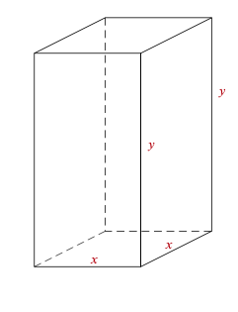
IMG04 | Ver descripción | Recurso F13 |  |  | #N/A | #N/A | #N/A | #N/A |  | 